基礎設計
クエスト基礎設計フォーマット
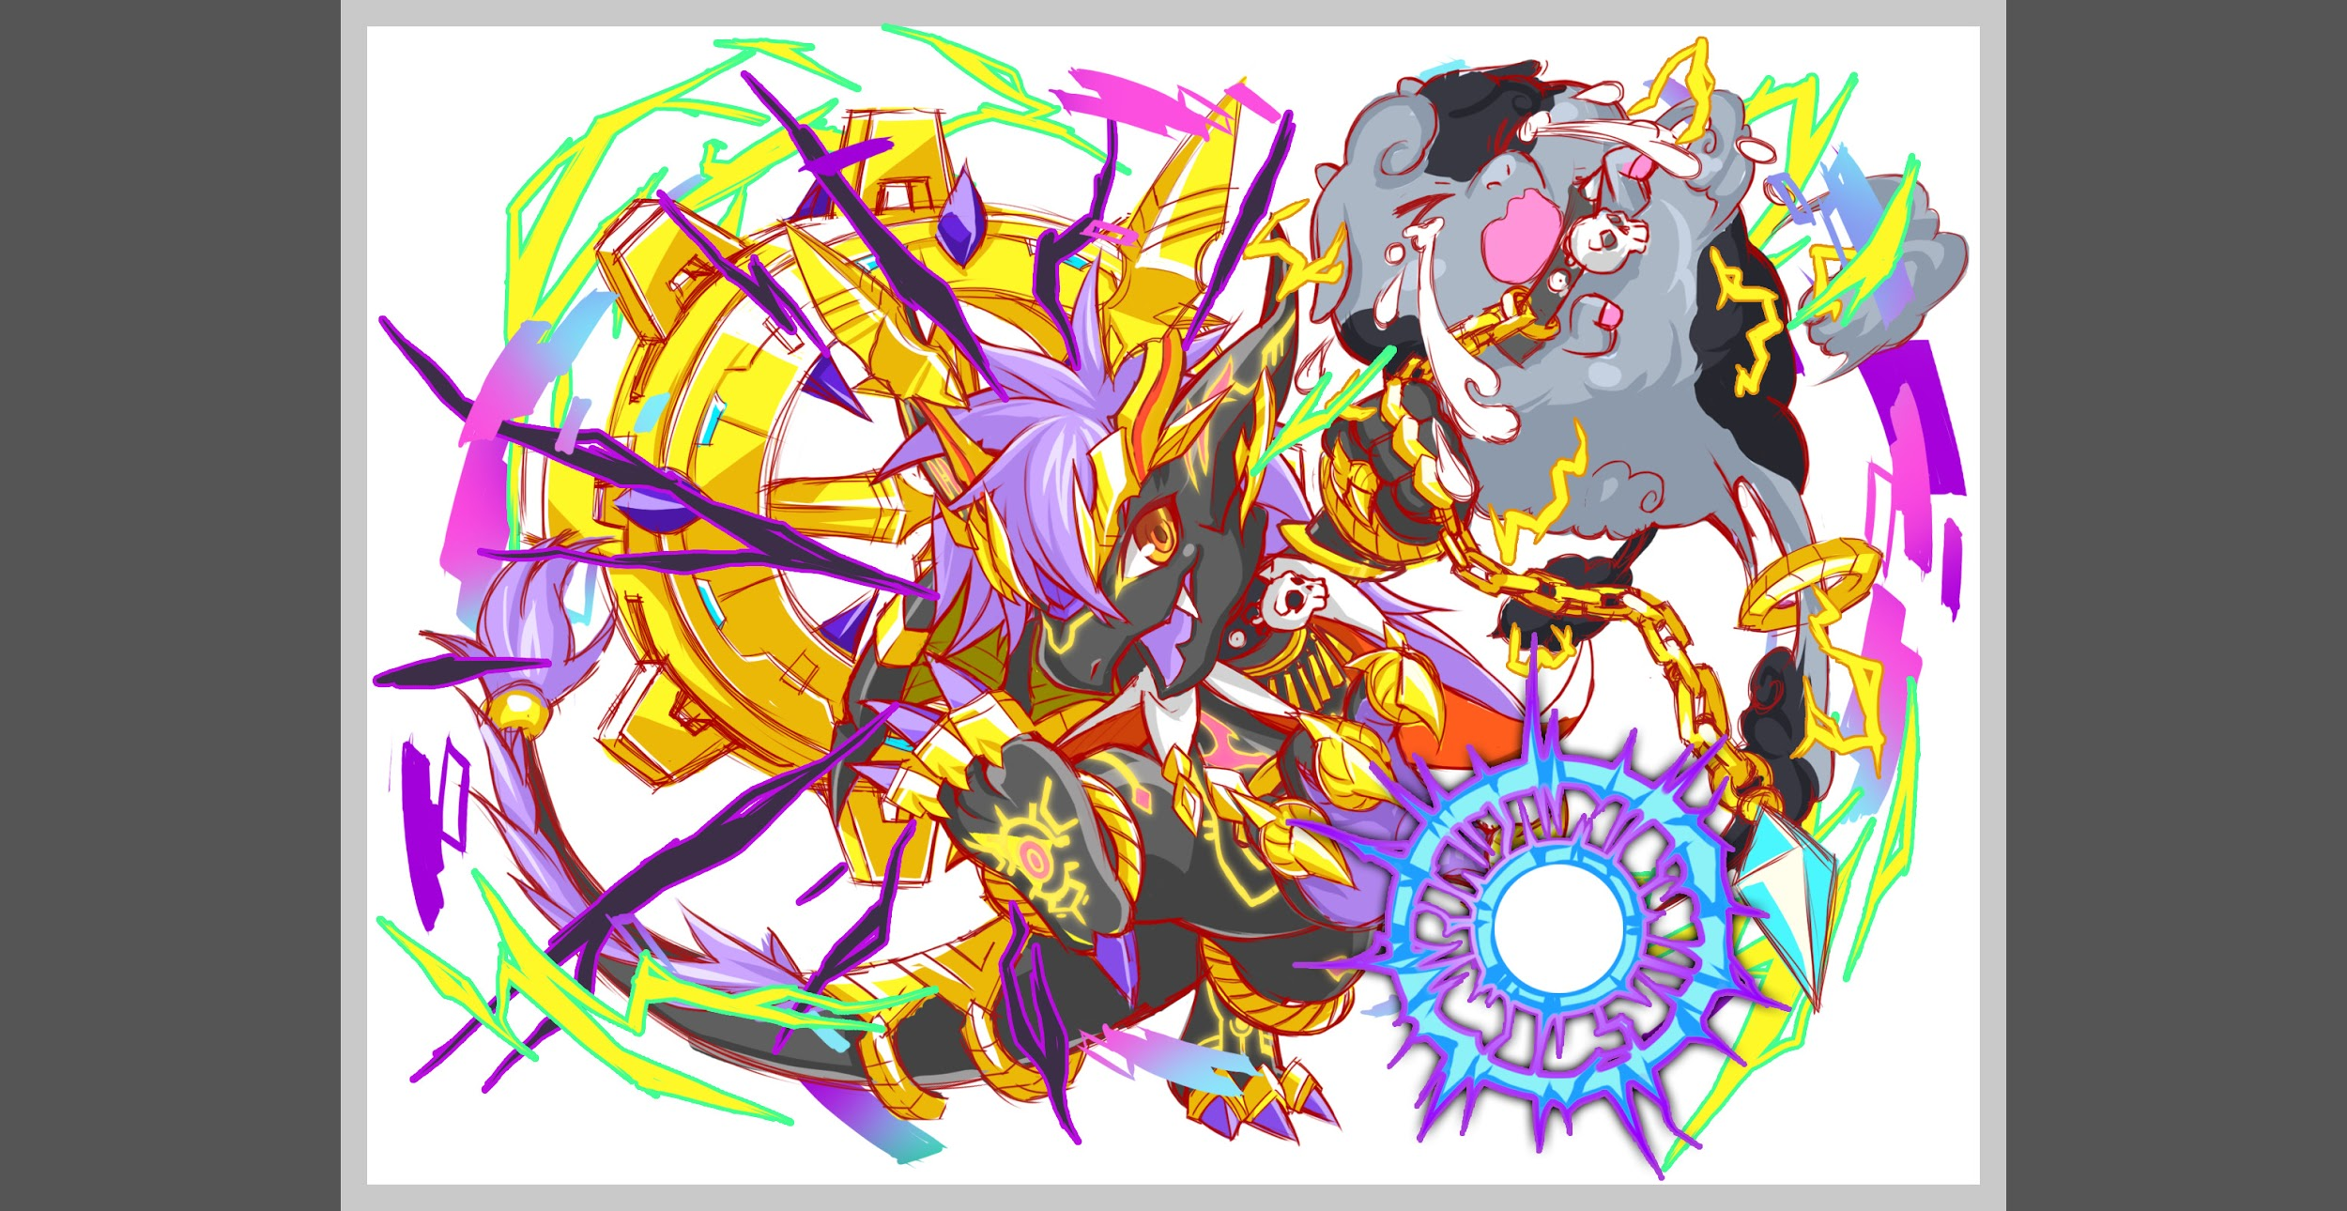
 | 認識合わせ

 |  | クエストの位置づけ |  | 超級
 |  | クエストの存在意義 |  | 一番参加率の高い遊び場。初級〜中級者が戦力として新キャラを入手する所。また、上級者にとってはユニットの覚醒素材を手に入れるところ。
 |  | つまり |  | 適度な速度で周回できるようにしましょう

 | 基本情報

 |  | クエスト名 |  | ヴリトラ
 |  | 難易度 |  | 中級/上級/超級
 |  | ボスキャラクター名称 |  | ヴリトラ
 |  | ボスキャラクター情報 |  | yellow/ドラゴン/

 |  | ステージギミック |  | 青パネル出現しない(設定優先のギミック。 優先度低めのため、難しければ入れなくても良い)
 |  | ステージ制限※超級は必須 |  | コスト31以上キラー（フレンド枠を含む） | ID | ユニット名 | ドロップラベル | コスト | Level | HP | HP ＋値 | attack | attack ＋値 | heal | heal ＋値 | ＋値合計 | HP合計 | ユニットスキル | クラッシュスキル
 |  | エネミーギミックA |  |  | 394 | 影求の悪童 ピーターパン | PremiumS | 30 | 80 | 4530 |  | 3832 |  | 1645 |  | 0 | 16354 | 単体に緑属性の大ダメージを与え、与えたダメージの10%でHPを回復 | 全体に大ダメージ+ 1ターン緑属性のユニットの攻撃小UP
 |  | エネミーギミックB |  |  | 438 | 記憶の奪還 カカシ | PremiumS | 30 | 80 | 4077 |  | 2593 |  | 2210 |  | 0 |  | 3ターンの間敵の防御力をDOWN+緑属性の攻撃力と防御力を特大UP | 1体に中ダメージ 黄属性に効果大
 |  | キラー |  | ゴッドキラー（設定＋玄武対策）※ドラゴンに変更しても良い | 478 | 時計仕掛けの愛羽妖精 ファータ | PremiumS | 30 | 80 | 3672 |  | 1857 |  | 3610 |  | 0 |  | HPを小回復+3ターンの間回復力特大UPし、ハートパネル出現率大UP | 全体に中ダメージ+ HP大回復
 |  | 対応できるユニット数 |  |  | 195 | グランドハンター ロビンフッド | PremiumN | 28 | 80 | 4075 |  | 2474 |  | 2274 |  | 0 |  | 3ターンの間緑属性のユニットの攻撃力と防御力と回復力を特大UP | 1体に大ダメージ
 |  | フロア構成要望 |  | 4フロア |  |  |  |  | SSを除外するためSは全てレベルMAX スキルレベルMAXとする
 |  | 実現したいユーザー体験 |  | ◆要件 デバフと全体攻撃、連続攻撃を頻繁に行ってくる殴り合いのクエスト 緑の星5は攻撃力アップのユニットが多いので攻撃力Downを頻繁に発動してきて 合わせてスキルやCスキルで攻撃力をあげて対策をする。 デバフ更新の重要さを改めて認識させる体験をさせるクエスト
 |  | ステージギミック早見表 (2016/7/4更新) ※パーティの組み方に影響を与える戦略要素 |  | ウィルス / スリープ / スキルバインド / カウンター / 全体攻撃 / 連続攻撃 / パネル変換禁止 / 爆風軽減 / 時限式ダメージパネル / お邪魔パネル / パネルプロテクト / 暗闇 / {赤・青・黄・緑・ハート}無効 / {赤・青・黄・緑・ハート}ドロップDOWN / タップ数変更 / チェーン数変更 / {ヒューマン / アニマル / マシン / ドラゴン / ゴッド / unknown}キラー / {ヒューマン / アニマル / マシン / ドラゴン / ゴッド / unknown}限定 /

 |  | クリア報酬

 |  | 補足

 | 活躍させたいユニット
 |  | SSを除外するためSは全てレベルMAX スキルレベルMAXとする
 |  | ラベル | ユニット名 | 概要コメント
 |  | S Lv80 攻撃 | ピーターパン | 単体に緑属性の大ダメージを与え、 与えたダメージの10%でHPを回復/Cパネルで攻撃力UP
 |  | S Lv80 エンハンス | カカシ | 3ターンの間敵の防御力をDOWN+緑属性の攻撃力と防御力を特大UP
 |  | S Lv80 回復 | ファータ/カエデでクリアできてもOK | 星5時代の最強クラス緑回復
 |  | S Lv80 エンハンス | ロビンフット

 | フロア構成

 |  | フロア１
 |  | 登場ユニット | 攻撃力 | 概要・行動パターン
 |  | R4ヴリトラ | キラーに合わせて 適正な値を設定 | ・行動頻度2 ・HPかなり高め ・高い確率（ターン確定のトリガーでもよい）でコスト31以上キラー攻撃 ・一定ターン経過で逃走

 |  | フロア2
 |  | 登場ユニット | 攻撃力 | 概要・行動パターン
 |  | R4ハヤト（1ゲージめ） | 3000 | 行動頻度2 パネルの連鎖が多くなるため、HPは全体的に高めの水準。 ・一定確率でクリティカル＋攻撃力ダウン 減少値は25％くらい・ターン永続 →攻撃力バフをかけることで対応できるようにする。 ・一定確率で連続攻撃。 防御バフで防ぐことを前提に、少し強め。
 |  | R5ハヤト（2ゲージめ） | 3500 | 行動頻度1 パネルの連鎖が多くなるため、HPは全体的に高めの水準。 ・一定確率でクリティカル＋攻撃力ダウン 減少値は25％くらい・ターン永続 →攻撃力バフをかけることで対応できるようにする。 ・一定確率で連続攻撃。 防御バフで防ぐことを前提に、少し強め。

 |  | フロア3
 |  | 登場ユニット | 攻撃力 | 概要・行動パターン
 |  | ヒロ×2 | 2000 | 行動頻度1。 やや高めの確率で連続攻撃。
 |  | トニー | 2500 | 行動頻度2。 低確率で一体にスキルバインド。 →回復役に当たるとちょっと不利になるイメージ。 これによって致命的なことにはならない。

 |  | フロア4
 |  | 登場ユニット | 攻撃力 | 概要・行動パターン
 |  | R4ヴリトラ（1ゲージめ） | 4000 | 行動頻度2。 HPはやや高め。 ・開幕で状態異常耐性。 ・一定確率で全体に対してゴッドキラー攻撃。 →通常攻撃よりもやや強め。 ・一定確率でクリティカル＋攻撃力ダウン 減少値は50％くらい・ターン永続 →攻撃力バフをかけることで対応できるようにする。
 |  | R5ヴリトラ（2ゲージめ） | 5000 | 行動頻度1。 HPはやや高め。 ・開幕で状態異常耐性。 ・一定確率で全体に対してゴッドキラー攻撃。 →通常攻撃よりもやや強め。 ・一定確率でクリティカル＋攻撃力ダウン 減少値は50％くらい・ターン永続 →攻撃力バフをかけることで対応できるようにする。 ・HP30％以下になると50％程度まで回復。 攻撃バフを乗せてフィーバーをすれば倒し切れるように調整する。

